Conheça o Mobills
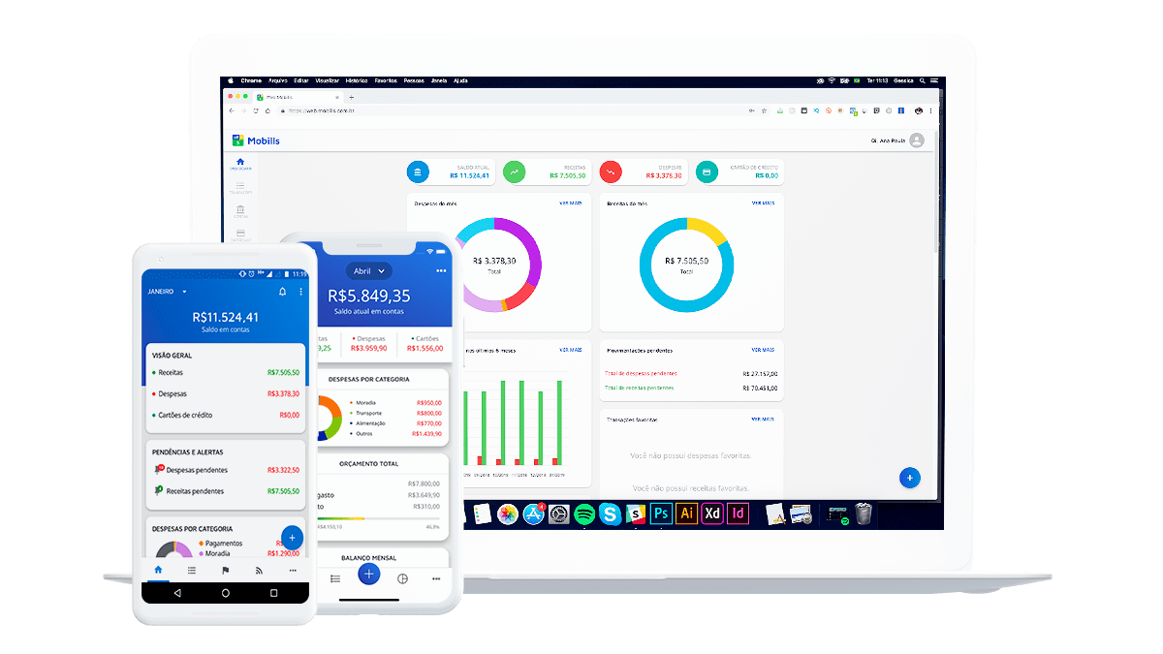

O Mobills é um sistema de controle financeiro pessoal online que te ajuda a organizar seu orçamento. Você pode registrar despesas e receitas e, assim, saberá exatamente para onde o seu dinheiro está indo. Desse jeito, você nunca vai gastar mais do que deveria e nem olhar para a fatura do seu cartão de crédito e se perguntar como você gastou tudo aquilo. O aplicativo foi criado em 2013 pelos irmãos Carlos Terceiro e David Mosiah, dois estudantes de tecnologia apaixonados por soluções simples para problemas do dia a dia. Inicialmente desenvolvido apenas para smartphones Android, o aplicativo cresceu para a Web e agora também pode ser usado nos dispositivos iOS.

Ainda não é um usuário? Se cadastre agora grátis!

Acesse a próxima aba para visualizar sua planilha

Histórico de transações
Orçamento para Reforma

 | Total de Gastos Permitido | Fundos usados até Agora
 | 12000 | 37.56
STATUS
Quantidade de Dinheiro | $2,000.00
Quantia Financiada | $10,000.00
Total de Gastos Permitido | $12,000.00
Fundos usados até Agora | $37.56
Fundos Disponíveis | $11,962.44

ITEM | DATA | CATEGORIA | DESCRIÇÃO | ORÇAMENTO | CUSTOS | BALANÇO
Novas Estruturas | 2015-09-17 | Materiais | Depósito Semanal | $600.00 |  | $600.00
Revestimento | 2015-09-17 | Materiais |  |  | $37.56 | $562.44
 |  |  |  |  |  | $562.44
 |  |  |  |  |  | $562.44
 |  |  |  |  |  | $562.44
 |  |  |  |  |  | $562.44
 |  |  |  |  |  | $562.44
 |  |  |  |  |  | $562.44
 |  |  |  |  |  | $562.44
 |  |  |  |  |  | $562.44
 |  |  |  |  |  | $562.44
 |  |  |  |  |  | $562.44
 |  |  |  |  |  | $562.44
 |  |  |  |  |  | $562.44
 |  |  |  |  |  | $562.44
 |  |  |  |  |  | $562.44
 |  |  |  |  |  | $562.44
 |  |  |  |  |  | $562.44
 |  |  |  |  |  | $562.44
 |  |  |  |  |  | $562.44
 |  |  |  |  |  | $562.44
 |  |  |  |  |  | $562.44
 |  |  |  |  |  | $562.44
 |  |  |  |  |  | $562.44
 |  |  |  |  |  | $562.44
 |  |  |  |  |  | $562.44
 |  |  |  |  |  | $562.44

